ExameSufic
Exame de suficiencia técnica CFC

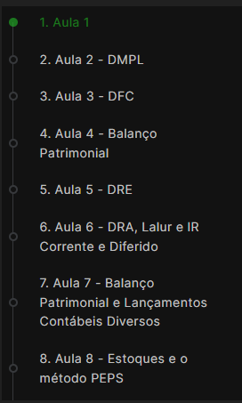
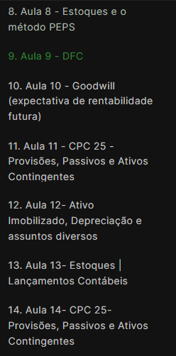
 | E

Aula 1- Introdução.
Exame de suficiencia é fundamental para o inicio do trabalho em contabilidade - mas é só o primeiro passo. - existem outros importantes. Possibilita trabalhar em cargos onde é exigida assinatura nas demonstrações contábeis
(Banca Consulplan) Prova é dificil e tem carater muito mais teórico do que prático - alto indice de reprovação. - 70 a 80% são reprovados. Banca desconhece o que acontece no mercado de trabalho.
Exame existia anteriormente para técnico e bacharel e houve um periodo em que não era exigido para obtenção do registro. É importante para elevar a qualidade técnica do trabalho do profissional da contabilidade.
Exame tem 50 questões e é necessário o acerto de 50% para a aprovação.

método de aprendizagem: (Lei de Paretto) Focar nos 20% que trazem 80% de resultado.
Exame tem muitas questões de contabilidade geral além da contabilidade de custos, bancária, para o terceiro setor.
Mas a maior parte é relativa a operações com mercadorias, contabilizações com impostos, estoques, (Matérias essenciais-contabilidade geral, de custos e bancária) Acertando-as já seria o suficiente para a aprovação.
Outras matérias tão importantes quanto mas que não tem o mesmo numero de questoões, como auditoria, pericia, portugues, matemática financeira tbm serão tratadas no curso, respeitando o foco 80/20.
Matérias que mais caem e são mais difíceis serão explicadas detalhadamente, inclusive mostrando as pegadinhas. Examinador às vezes coloca resultado que pode induzir à resposta errada.

Aula 2- DMPL
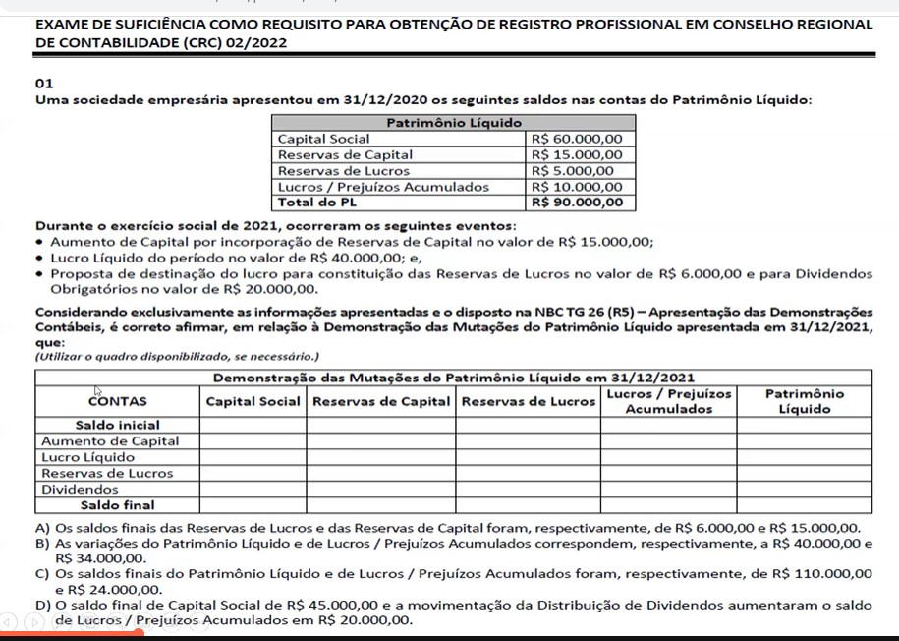

 |  | Quadro com o formato da DMPL real
 |  | Com base nos
 |  | Saldos das contas do PL
 |  | Eventos ocorridos em 2021
 |  | Preencher o quadro da DMPL (Automática nos softwares de contabilidade)

 |  | Dinâmica da DMPL:
 |  | Pegar as contas relativas à movimentaçao

 |  | até 14:20

